关系图
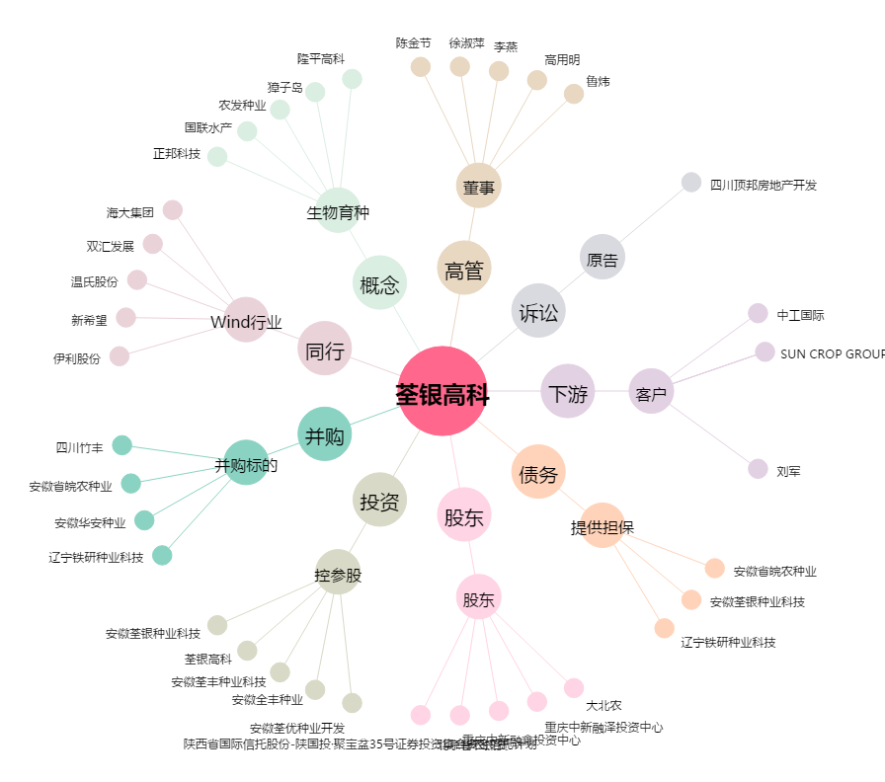
荃银高科[300087.SZ] - 关系概览图

